DWH Architecture
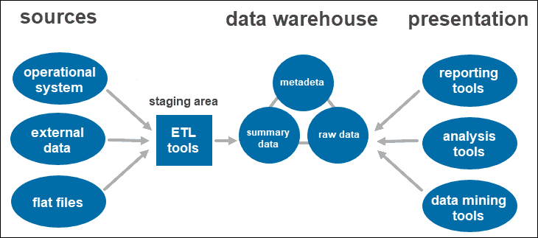

Giải thích
Source Data | Là các nguồn data sinh ra trong quá trình vận hành của doanh nghiệp : bao gồm các dữ liệu về kinh doanh, về tài liệu văn phòng , log hệ thống và dữ liệu log từ cảm biến và các dữ liệu không có cấu trúc từ camera giám sát, hay video , audio thu thập được
Data warehouse | Là một ứng dụng về CSDL theo dạng RDBMS : Relation Database Management System. Lưu trữ dữ liệu raw data từ các nguồn data Source theo dạng bảng tính có cấu trúc. Một số trường hợp đặc thù sẽ lưu file hình ảnh , audio , video vào 1 data type là BLOB hoặc CLOB.
Target | Là các đầu ra của các hệ thống khai thác dữ liệu từ kho data warehouse này . Có thể là hệ thống phân tích kinh doanh ( PBI , Tableau ) , có thể là các báo cáo từ các business application : phục vụ báo cáo cho các ứng dụng mà người dùng khai thác. Hoặc phục vụ cho việc nghiên cứu , tìm ra các prediction ( Data Science ) , Hoặc theo dõi trực tuyến để monitor như Grafana.

Data Lake - Architecture
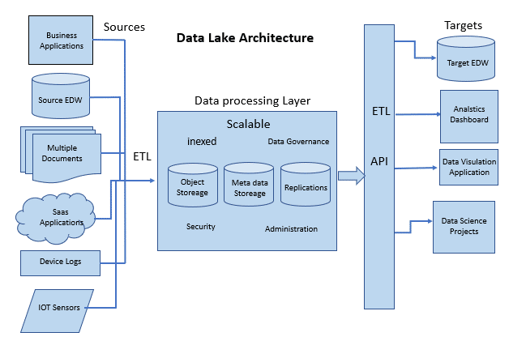

Giải thích
Source Data | Là các nguồn data sinh ra trong quá trình vận hành của doanh nghiệp : bao gồm các dữ liệu về kinh doanh, về tài liệu văn phòng , log hệ thống và dữ liệu log từ cảm biến và các dữ liệu không có cấu trúc từ camera giám sát, hay video , audio thu thập được
Data Lake | Là nơi lưu trữ tổng hợp các data từ source đổ về thông qua quá trình ETL : có thể tạo các job craw , scraping , để đổ vào data lake. Lúc này data lake sẽ được đánh chỉ mục cho đối tượng lưu trữ ( là từng file data ) , các thuộc tính để kiểm soát về đối tượng lưu trữ ( meta data ) , và replication tức là nhân bản ra ở khắp nơi thay vì tập trung ở 1 data center. Các đối tượng này ( object storage ) sẽ được lưu trữ mã hoá , bảo mật và phân quyền kiểm soát và truy cập cho từng nhóm , cấp độ đối tượng theo RLS ( row level security ) hoặc CLS ( column level security )
Target | Là các đầu ra của các hệ thống khai thác dữ liệu từ kho data lake này . Có thể là dwh để chuẩn hoá các dữ liệu có cấu trúc, có thể là hệ thống phân tích kinh doanh ( PBI , Tableau ) , có thể là các báo cáo từ các business application : phục vụ báo cáo cho các ứng dụng mà người dùng khai thác. Hoặc phục vụ cho việc nghiên cứu , tìm ra các prediction ( Data Science ) , Hoặc theo dõi trực tuyến để monitor như Grafana.

LakeHouse Architecture
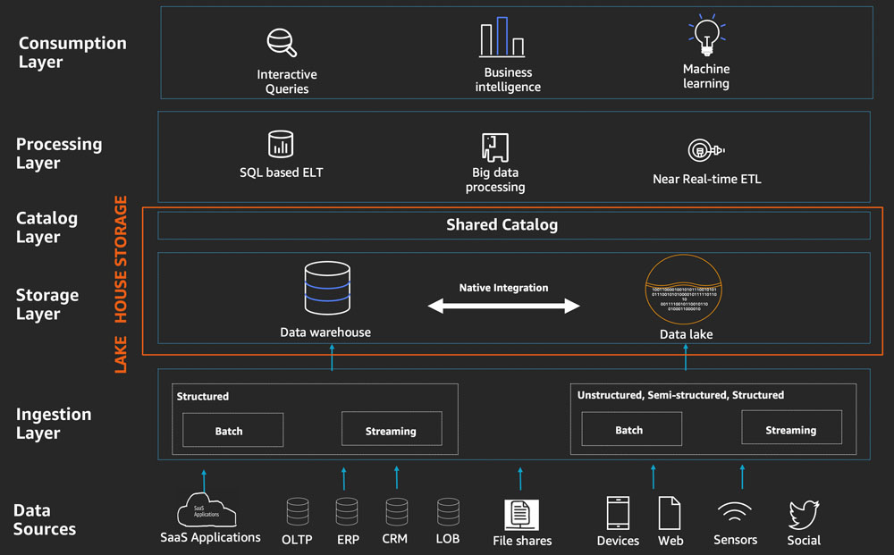

Giải thích
Source Data | Là các nguồn data sinh ra trong quá trình vận hành của doanh nghiệp : bao gồm các dữ liệu về kinh doanh, về tài liệu văn phòng , log hệ thống và dữ liệu log từ cảm biến và các dữ liệu không có cấu trúc từ camera giám sát, hay video , audio thu thập được
Ingestion Layer | Ingestion Layer trong kiến trúc Lakehouse đóng vai trò quan trọng trong việc đưa dữ liệu vào hệ thống, đảm bảo tính nhất quán, chất lượng và dễ quản lý của dữ liệu trong toàn bộ quy trình dữ liệu.
Storage Layer | Nơi lưu trữ dữ liệu và quản lý dữ liệu cả có cấu trúc ( DWH ) và không có cấu trúc ( Data Lake ) . Dữ liệu raw data sẽ nằm ở Data lake, khi được chuẩn hoá và làm sạch sẽ đưa vào DWH.
Catalog Layer | Đây là điểm tạo ra kiến trúc lakehouse tức là hệ thống metadata của các đối tượng lưu trữ ( object storage ) sẽ được quản lý chung thay vì là 2 ứng dụng độc lập ( 1 meta data cho DWH và 1 meta data cho Datalake như trước đây )
Processing Layer | Tầng job schedue để xử lý các luồng data từ LakeHouse ra target system nhằm mục đích phân tích, trình diễn và khám phá dữ liệu
Consumption Layer | Các target system như PBI , Grafana , Biz System , ...

